画面layout
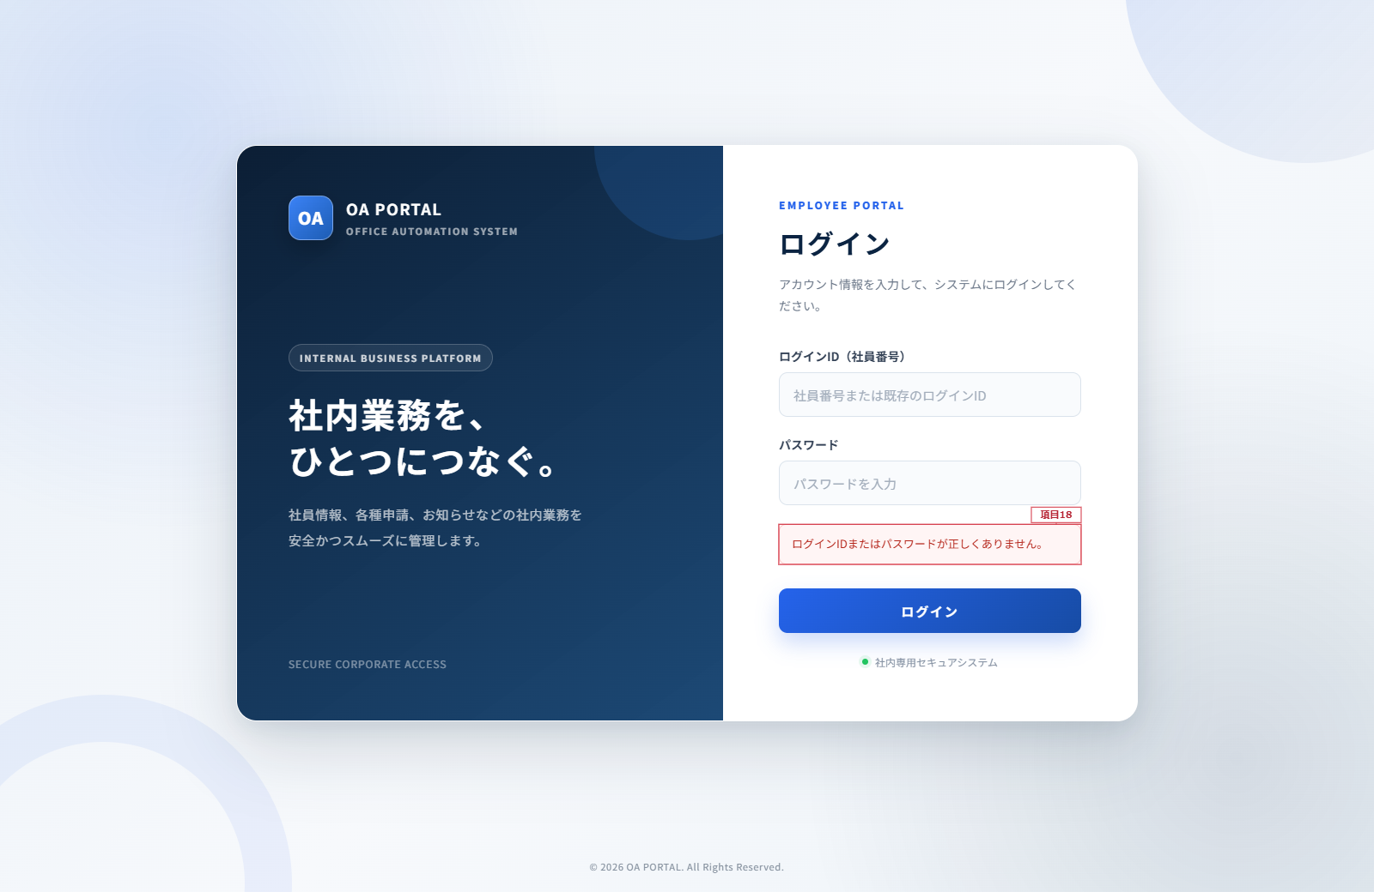
ログイン画面 詳細設計書
文書名：画面レイアウト ｜ 版：0.2／共通仕様：09
項目1～17は通常図、項目18はエラー表示図に対応する。ログインIDは会社の社員番号又は既存の割当IDを入力する。
ログイン画面（項目1～17）

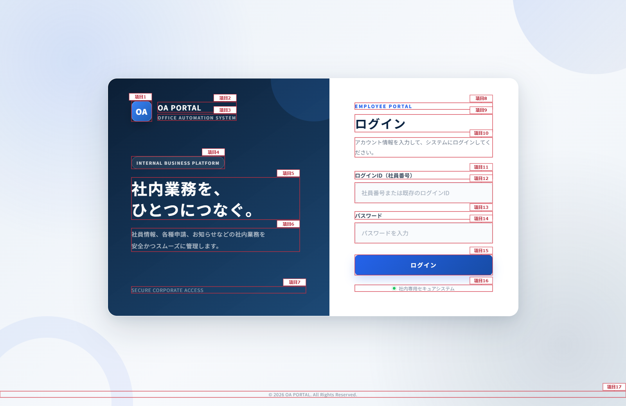

ログインエラー表示（項目18）

